Лист1
 | Предварительная смета проекта выставочного сада
 | Фестиваля "Сады и Люди 2021" на тему "Арифметика Сада", "Зеркало души"

МОДЕЛЬ | НАИМЕНОВАНИЕ | КОЛ-ВО | ЦЕНА | СТОИМОСТЬ | ПРИМЕЧАНИЕ
 |  | (шт., м) | (руб.) | (руб.)
Ива | Ива плетеная , h =60 см | 2 | 490 | 980
Барбарис | Барбарис Тунберга Тини Голд C5, h=25 см | 1 | 1200 | 1200
Ирга | Ирга канадская Ламарка C15, h=100 см | 1 | 3900 | 3900
Дерен | Дерен белый Сибирика C15, h=40-60 см | 6 | 750 | 4500
Газон, S=15 кв.м. | Руллонный газон, песок, почва, работа | 15 кв.м. | 20000 | 20000
Шары стеклянные | Шары стеклянные разноцветные, d= 15 см | 45 | 500 | 22500
металлокаркас для зеркал | 1+3,4+3 на 1,8 | 1 | 30000 | 30000
зеркало | 1*1,8 | 1 | 1640 | 1640
зеркало | 3*1,8 | 1 | 5776 | 5776
зеркало | 3,4*1,80 | 1 | 10000 | 10000
ступеньки | материал, работа | 9 | 1000 | 9000
Арка | Арка "Эхо души", материал, работа | 1 | 40000 | 40000
Холм | песок, почва, работа |  | 10000 | 10000
светильник | Прожектор Wolta 100 Вт, 9000 Лм, 5700 K, IP65 | 1 | 1878 | 1878
светильник | Светильник уличный на солнечной батарее, шар, 15 см | 7 | 806 | 5642
светильник | Светильник садовый светодиодный Nanuta на солнечных батареях, имитация пламени, цвет чёрный | 6 | 1035 | 17000 | 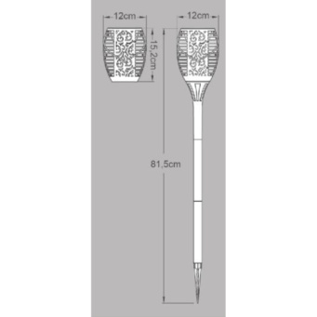
работа | доставка материалов | 1 | 10000 | 10000
работа | посадка деревьев | 10 | 1000 | 10000
монтаж | монтаж зеркал и каркаса | 1 | 20000 | 20000
работа | демонтаж конструкции |  |  | 12000
работа | вывоз материалов |  |  | 10000
ИТОГО : |  |  |  | 246016

